質問集まとめ(千原)
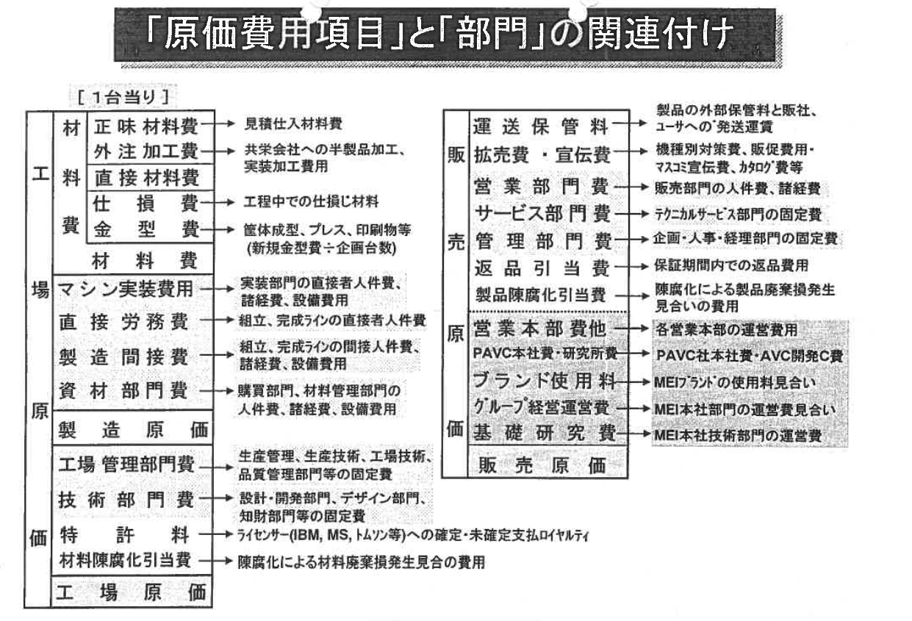
面談Q&A集

 | № |  | Q | A | 補足
 | 自己紹介
 |  | 自己紹介 | 新製品立ち上げ数は? | Let's noteを中心に、15機種以上の量産立上げを経験。 | TOUGHでは、台湾生産モデルを中心に支援。4Kタブレットも立上げ
 |  | 自己紹介 | 大物筐体部品立ち上げ数は? | Let'snoteの大物Mg部品を中心に50部品以上立ち上げ。 | その他、4Kタブレットでは、20インチサイズの新RTM工法を商品化

 | 事業環境
 | ★ | 事業環境(MSBD) | 今年の計画は？ | 販売 1925憶／営業利益 50億(2.4%) ･･･コロナ影響もあり、2度の下方修正
 |  | 事業環境(MSBD) | 今年の2Qまでの実績は？ | 販売 964憶／営業利益 26億(2.7%)
 |  | 事業環境(MSBD) | 昨年の実績は? | 販売 2316億／営業利益134億(5.8%)
 |  | 事業環境(MSBD) | 中期計画は? (２０２２年) | 販売 2320億／営業利益167億(7.2%)
 |  | 事業環境(MSBD) | 長期計画は? (２０３０年) | 販売 3000億／営業利益300億(10%)
 |  | 事業環境(MSBD) | Let's以外の事業環境は？ | 堅牢PC市場は、横ばい。(TOUGH) ／ 決済端末市場は、若干の縮小。(PMC)
 | ★ | 事業環境(MSBD) | シェアは? | Let's：42％ 、 TOUGH：47% 、 決済端末：73% | 堅牢パソコン（タブレット含む） 2016年をピークに下がっている
 | ★ | 事業環境(MSBD) | ハードとソフト･サービスの割合は？ | ハード81％ 、 ソフト･サービス19%
 | ★ | 事業環境(MSBD) | 20年度 MSBD 連結在庫見通し | 12月末在庫：179億 37.5日（計画差＋5.7日、前年差＋6.0日） | 10月実績：182億、35.7日
 |  | 事業環境(MSBD) | コロナウイルスによる企業売上影響は？ | 58%の企業で売り上げが減るとの回答 | 10%以上減る見通し：26.1%、5～10%減る見通し：31.9%
 |  | 事業環境(MSBD) | IT投資が20%減る予測とある反面、増える見込みは？ | 約15%の企業で増やす見込み（テレワーク需要など) | 10%以上増す見通し：11.6%、5～10%減る見通し：4.3%

 | マグネシウム
 |  | マグネシウム | 超薄肉マグネシウム部品とは？ | 部品の平均肉厚が0.4mmで構成され、PC業界では、最薄。 | 部品メーカー協業で0.05mmずつ薄くして、現在では0.4mm。(業界最薄)

